1.3
voltar à página inicial |  |  |  | 1 - CLAREZA DO CONTEÚDO
 | S | N | NA
 | x |  |  | 1.3 Cada bloco de conteúdo contém a sua data de atualização
 |  |  |  | Cada bloco de conteúdo isolado ou conjunto de blocos de conteúdo relacionado deverá ter a data da sua atualização associada, expressa num tamanho de letra 2 pontos abaixo ao do corpo do texto, com contraste mais reduzido mas nunca inferior a 4,5:1.

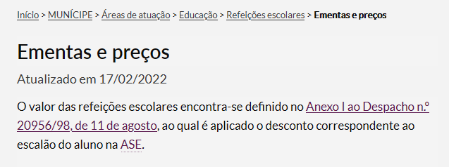
 | Listagem de evidências
 |  |  |  |  | Notas:
 |  |  |  |  | Sim. Todos os blocos de conteúdos e páginas têm a data de publicação ou atualização. Evidências recolhidas em: página de conteúdos - https://www.cm-reguengos-monsaraz.pt/municipe/areas/educa/refeicoes-escolares/ementas-escolares/ bloco de ficheiros - https://www.cm-reguengos-monsaraz.pt/municipe/areas/educa/refeicoes-escolares/ementas-escolares/ notícia - https://www.cm-reguengos-monsaraz.pt/terminal-rodoviario-de-reguengos-de-monsaraz-reabre-ao-publico-no-dia-1-de-marco/

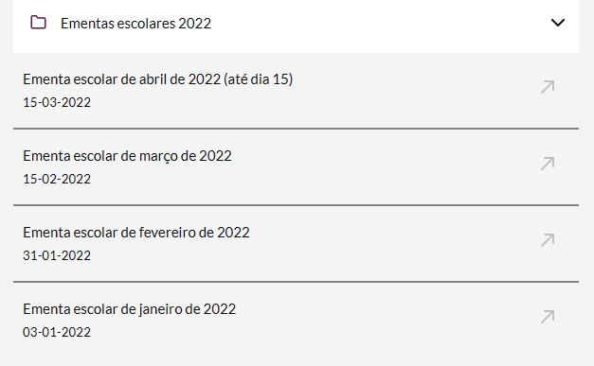

2.3
voltar à página inicial |  |  |  | 2 - USABILIDADE DO CONTEÚDO
 | S | N | NA
 | x |  |  | 2.3 Blocos e linhas de texto com largura não superior a 100 caracteres
 |  |  |  | Para manter o conforto de leitura, os blocos ou linhas de texto não deverão ter mais de 100 caracteres de largura. Os 80 caracteres correspondem à dimensão que se apresenta nos estudos como a mais confortável para os utilizadores.

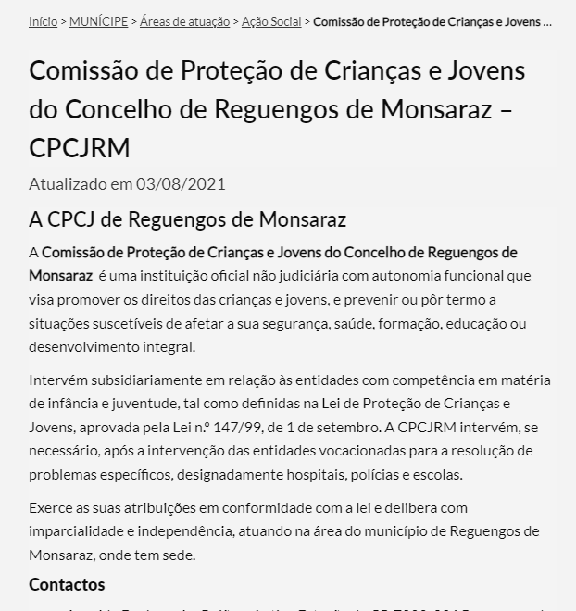
 | Listagem de evidências
 |  |  |  |  | Notas:
 |  |  |  |  | Sim. Os blocos ou linhas de texto não têm mais de 80 caracteres de largura. Evidência retirada de https://www.cm-reguengos-monsaraz.pt/municipe/areas/acao-social/cpcj/

3.1
voltar à página inicial |  |  |  | 3 - ESTRUTURA DA NAVEGAÇÃO
 | S | N | NA
 | x |  |  | 3.1 Nenhum nível de navegação tem mais de 9 opções
 |  |  |  | A navegação principal deve ser equilibrada, nem com demasiadas opções de topo sem opções secundárias, nem com poucas opções de topo e muitas opções secundarias. Nenhum nível de navegação deve ter mais de 9 opções.

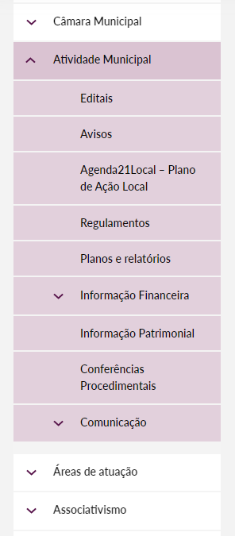
 | Listagem de evidências
 |  |  |  |  | Notas:
 |  |  |  |  | Este é um conceito respeitado sempre que possível. O portal encontra-se ainda em fase de migração e consolidação de conteúdos e pretende-se atingir este objetivo em todos os nível de navegação.

3.2
voltar à página inicial |  |  |  | 3 - ESTRUTURA DA NAVEGAÇÃO
 | S | N | NA
 | x |  |  | 3.2 A navegação principal está sempre visível e sempre no mesmo local
 |  |  |  | As opções de primeiro nível da navegação principal estão sempre visíveis e encontram-se sempre no mesmo local em todas as páginas. A posição atual do utilizador na estrutura de navegação deve ser evidenciada.

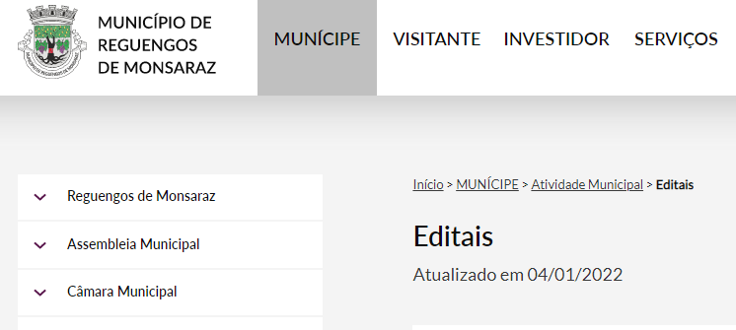
 | Listagem de evidências
 |  |  |  |  | Notas:
 |  |  |  |  | Sim. O menu de topo com as opções de primeiro nível está presente em todas as páginas, bem como os breadcrumbs. Evidência retirada de https://www.cm-reguengos-monsaraz.pt/municipe/atividade-municipal/editais/

5.4
voltar à página inicial |  |  |  | 5 - ELEMENTOS INTERATIVOS
 | S | N | NA
 | x |  |  | 5.4 Elementos gráficos interativos têm de aparentar ser clicáveis
 |  |  |  | Os elementos gráficos clicáveis devem ser percecionáveis como tal, através da forma, da cor ou do aparente volume.

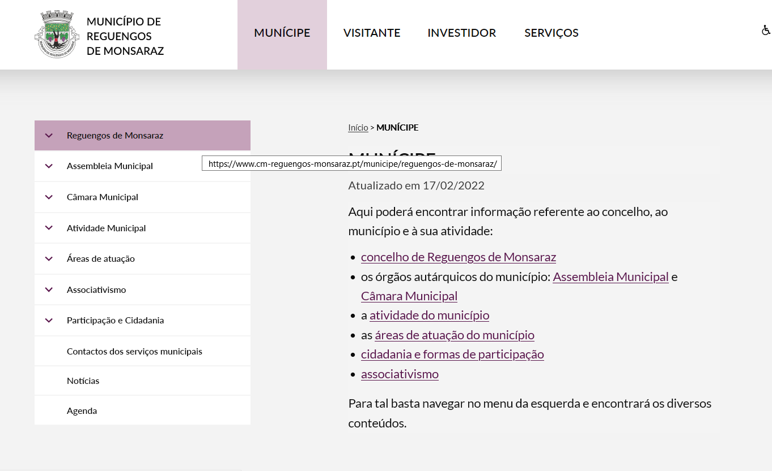
 | Listagem de evidências
 |  |  |  |  | Notas:
 |  |  |  |  | Os elementos gráficos clicáveis mudam de cor quando se faz hover.

